Emi
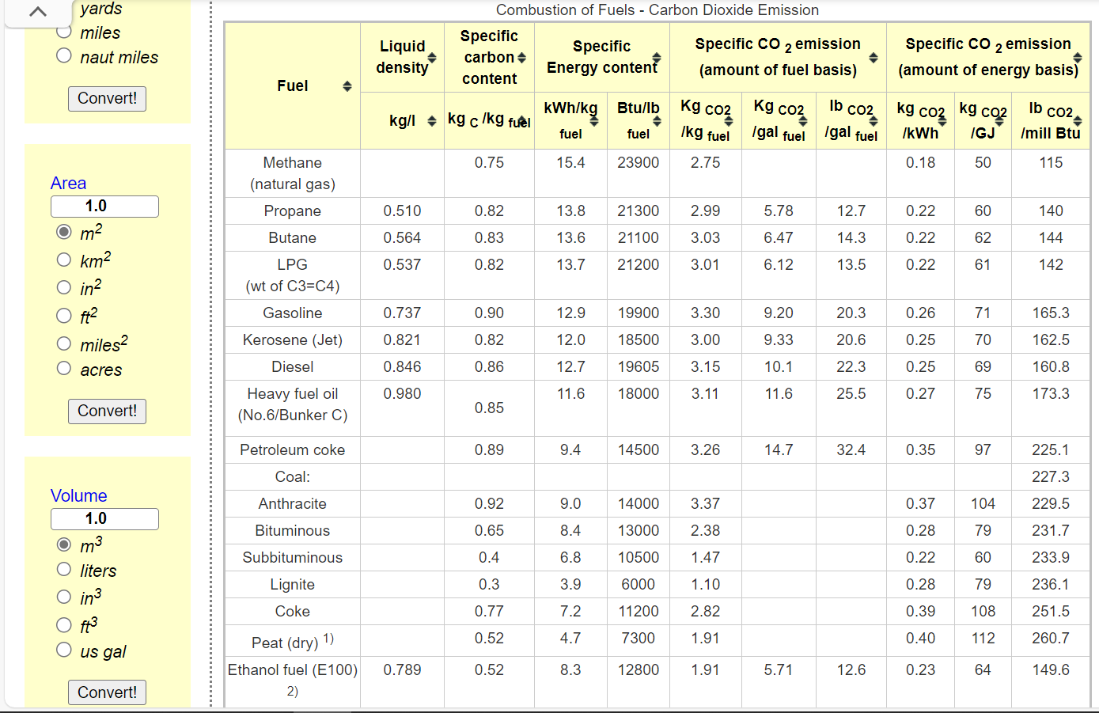
*We calculate the combustion factor by referring to the energy use and carbon emission data from Natural Resources Canada, and the lacking data (HFO, KER) referred to https://www.engineeringtoolbox.com/co2-emission-fuels-d_1085.html
 | Dynamic coefficients for combustion emissions in agriculture
 | ~COMEMI
 | CommName | AGRHFO | AGRLFO | AGRGAS | AGRDST | AGRKER | AGRPROP | AGRGSL
 | AGRCO2N | 75.00 | 88.46 | 55.43 | 69.669534026 | 70 | 73.905723906 | 76.342446244
 | AGRCOXN
 | AGRCH4N
 | AGRSO2N
 | AGRNOXN
 | AGRN2ON
 | AGRPMAN
 | AGRPMBN
 | AGRVOCN
 | AGRSF6N
 | AGRCXFN

